Sheet1
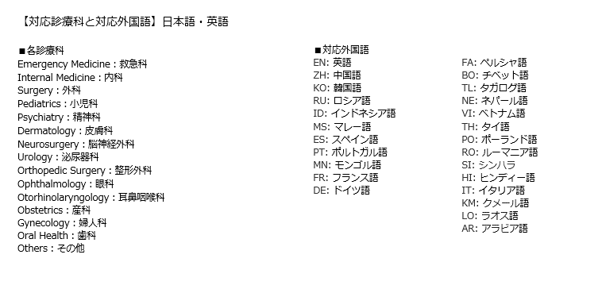
外国人患者を受け入れる拠点的な医療機関選出調査票
都道府県 | 医療機関名 | 医療機関名(英語) | 郵便番号 | 住所 | 住所 (英語) | 電話番号 | 受付時間 | WEBサイト（URL） | 対応診療科と対応外国語 | 利用可能なクレジットカード | その他利用可能なキャッシュレスサービス | ２４時間３６５日対応可否 | 災害拠点病院 | 外国人受入環境整備事業の対象医療機関 | JMIP （外国人患者受入れ医療機関認証制度） | JIH （ジャパン インターナショナル ホスピタルズ） | 都道府県が選出する外国人患者を受け入れる拠点的な医療機関 カテゴリー１：入院を要する救急患者に対応可能な医療機関 カテゴリー２：診療所・歯科診療所も含む外国人患者を受入可能な医療機関 | 医療機関種別 （病院、診療所、歯科診療所） | 救急医療体制 | 外国人患者対応の専門部署 | 対応言語/対応可能日時 | 外国人向け医療コーディネーター | 対応言語/対応可能日時 | 医療通訳者 | 対応言語/対応可能日時 | 遠隔通訳 | 対応言語/対応可能日時 | その他の言語サポート | 対応言語/対応可能日時
記入例 | 〇〇総合病院 | Marumaru General Hospital | 000-0000 | 埼玉県〇〇市〇〇１－１－１ | 1-1-1, Marumaru, Marumaru-shi, Saitama | 048-000-0000 | 月-金:8:30-11:00（救急外来24時間対応) 土日・祝日：救急外来24時間対応 | http://www.000.00.jp/(日本語） | 救急科：EN 内科：EN、ZH、KO 外科：EN、ZH、KO | VISA MASTER AMEX UFJ DC JCB UC | J-Debit | ○ | ○ | ○ | ○ | × | カテゴリー１ | 病院 | 第三次救急医療機関（救命救急センター） | ○ | 日祝日を除く8：30-17：30 EN、ZH、KO | × | - | × | - | × | - | ○ | 翻訳機導入
埼玉県
 |  |  |  |  |  |  |  |  | 下記参照 | 具体名 | 具体名 | ○ | ○ | ○ | ○ | ○ |  | 病院 |  | ○ |  | ○ |  | ○ |  | ○ |  | ○
 |  |  |  |  |  |  |  |  |  | (ex.VISA, JCB,銀聯) | (ex.Debit, Suica,Ａｌｉｐａｙ) | × | × | × | × | × | カテゴリー１ | 診療所 | 初期救急医療機関 | × |  | × |  | × |  | × |  | ×
 |  |  |  |  |  |  |  |  |  |  |  |  |  |  |  |  | カテゴリー２ | 歯科診療所 | 第二次救急医療機関
 |  |  |  |  |  |  |  |  |  |  |  |  |  |  |  |  |  |  | 第三次救急医療機関（救命救急センター）

